封面
 |  | UNISONIC TECHNOLOGIES CO., LTD

20W LED恒流驱动调光调色IC UL22G

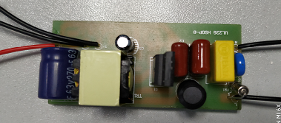

UL22G 20W/350mA LED恒流驱动调光调色demo板

特点：

●使用普通墙壁开关实现双色温切换及混色;或者实现两种不同功率切换。
●开路、短路及过温保护
●支持Buck、Buck-Boost 及Flyback 拓扑
●高功率因数(>0.9),低THD（<15%),高效率(>85%)
●线性调整率±1%，负载调整率±1%

版本

修订日期 |  | 版本 | 更改原因
2018-11-07 |  | A | 第一版

 | UNISONIC TECHNOLOGIES CO., LTD
 | www.unisonic.com.tw

应用
20W LED恒流驱动调光调色IC UL22G

2. LED Demo测试板
2.1应用原理图

2.2 物料清单

序号 | 物料描述 | 位号 | 数量
1 | 5.1K 0805 5% | R1 R18 | 2
2 | 150K 1206 5% | R2 R3 | 2
3 | 130K 1206 5% | R4 R5 | 2
4 | 100K 1206 5% | R8 | 1
5 | 750K 1206 5% | R6 | 1
6 | 33K 0805 5% | R7 | 1
7 | 10R 0805 5% | R9 | 1
8 | 39R 0805 5% | R10 R13 R14 | 3
9 | 1.5R 1206 1% | R11 R12 | 2
10 | 62R 1206 5% | R15 R16 | 2
11 | 120K 0805 5% | R17 | 1
12 | 1.5R 1206 1% | R19 | 1
13 | 1.3R 1206 1% | R20 | 1
14 | 100nF 400V | C1 | 1
15 | 150nF 400V | C2 | 1
16 | 1nF 1KV 1206 | C3 | 1
17 | 10uF 50V 5*8 | C4 | 1
18 | 10nF 50V 0805 | C5 | 1
19 | 220nF 50V 0805 | C6 | 1

 | UNISONIC TECHNOLOGIES CO., LTD
 | www.unisonic.com.tw

20W LED恒流驱动调光调色IC UL22G

20 | 220pF 1KV 0805 | C7 | 1
21 | 4.7nF 100V 0805 | C8 | 1
22 | 250V 2A | F1 | 1
23 | 275V 0.22u P=10mm | CX1 | 1
24 | DR8*6 2mH | L1 | 1
25 | SMD-Inductor, 1206,4.7uH For 30M | L2 | 1
26 | Magnetic ring Inductor, For D3 | L3 | 1
27 | 7D471 | VR1 | 1
28 | 0.65mH EE16W | T1 | 1
29 | Single side PCB board 67mmX 350mmx1.2mm | PCB | 1
30 | UTC GS1M SMA | D1 | 1
31 | UTC RS1010FL SOD-123 | D2 | 1
32 | UTC SF36 DO-201AD | D3 | 1
33 | UTC MB6S 600V 1A MBF | BD1 | 1
34 | UTC 7N60 TO-220F | Q1 | 1
35 | UTC UT3N10 SOT-23 | Q2 Q3 | 2
36 | UTC UL22G HSOP-8 | U1 | 1
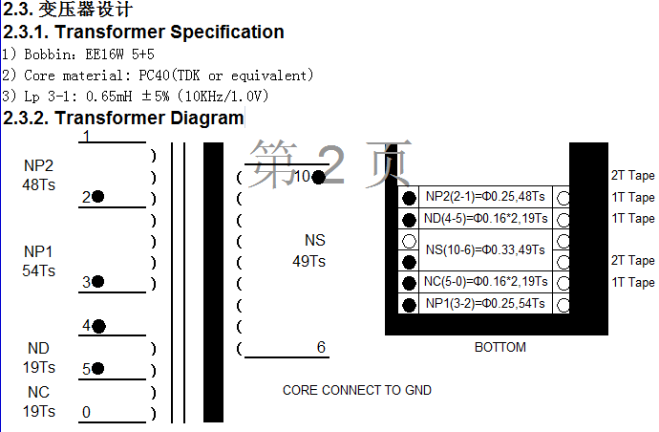

 | UNISONIC TECHNOLOGIES CO., LTD
 | www.unisonic.com.tw

20W LED恒流驱动调光调色IC UL22G

2.4.1 调色温及混色工作状态描述
当0.3s<开关周期<3s；
第一次开启一路LED亮;
第二次另外一路LED亮;
第三次开启两路LED均亮（仅限特定版本）;
当开关周期>3s,回复初始状态

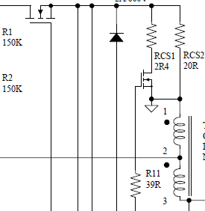
2.4.2 调亮度状态描述
当0.3s<开关周期<3s；
第一次开启亮一种功率
DRV
第二次开启另外一颗CS电阻接入电路亮另外一种
功率；该应用可以实现一个灯泡既可以当主灯也可
以当小夜灯（功率切换线路如图）

SW1

67mm
2.5. Demo板外观

30mm

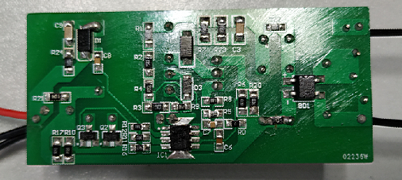

 | UNISONIC TECHNOLOGIES CO., LTD
 | www.unisonic.com.tw

电路特性
20W LED恒流驱动调光调色IC UL22G

3. LED DEMO测试板性能

测试结果 :
项目 |  |  |  |  |  | 测试结果
1. 输入特性
效率 (@220Vac) |  |  |  |  |  | 85.6%@220Vac
2.输出特性
最大输出功率 |  |  |  |  |  | 17W@220Vac
输出典型电压 |  |  |  |  |  | 48V
输出典型电流 |  |  |  |  |  | 350mA

测试仪器:
项目 |  |  | 厂商 |  |  | 型号
1.交流电源 |  |  | GW INSTEK |  |  | APS-9501
2.数字功率表 |  |  | DECTECH |  |  | 3330S
3.示波器 |  |  | Tektronics |  |  | DPO3012
4.万用表

3.1 测试数据1

VIN(Vac ) | Pin(W) | PF | Iin(mA) | Vo(V) | Io(mA) | THD | Eff(%)
90 | 19.69 | 0.992 | 222 | 48 | 351 | 11.0 | 85.57%
130 | 19.44 | 0.991 | 150 | 48 | 352 | 7.1 | 86.91%
176 | 19.51 | 0.978 | 113 | 48 | 353 | 7.6 | 86.85%
220 | 19.78 | 0.954 | 94.1 | 48 | 353 | 10.0 | 85.66%
240 | 19.89 | 0.942 | 88.2 | 48 | 353 | 10.9 | 85.19%
264 | 20.05 | 0.926 | 82.5 | 48 | 353 | 12.7 | 84.51%

 | UNISONIC TECHNOLOGIES CO., LTD
 | www.unisonic.com.tw

20W LED恒流驱动调光调色IC UL22G

 | UNISONIC TECHNOLOGIES CO., LTD
 | www.unisonic.com.tw
20W LED恒流驱动调光调色IC UL22G
3.2 测试数据2

Input Voltage (Vac) | Iout(mA) |  |  |  | Load Regulation
 |  | 42 | 48 | 54
90 |  | 351 | 351 | 351 | 0.00%
130 |  | 352 | 352 | 353 | 0.14%
176 |  | 353 | 353 | 353 | 0.00%
220 |  | 353 | 353 | 353 | 0.00%
240 |  | 353 | 353 | 353 | 0.00%
264 |  | 353 | 353 | 353 | 0.00%
Line Regulation |  | 0.28% | 0.28% | 0.28% | /
负载调整率
 | 90Vac | 176Vac | 264Vac
42 | 351 | 353
48 | 351 | 353 | 353
54 | 351 | 353 | 353
 |  |  | 353

线性调整率

3.3 保护功能
3.3.1 短路保护
可正常进入保护动作，去掉短路状态，可恢复正常工作。
3.3.2 开路保护
可正常进入保护动作，去掉开路状态，可恢复正常工作。
3.3.2 过温保护
145℃可正常进入保护动作，温度降到110℃，可恢复正常工作。

3.4 常温温度测试（环境温度30℃）
 | RS1M | MB6S | UL22 | 7N60 | 3N10 | 磁芯 | 线包
输入90V | 87℃ | 71℃ | 64℃ | 89℃ | 56℃ | 84℃ | 87℃
输入264V | 86.6℃ | 54℃ | 65℃ | 91℃ | 59℃ | 88℃ | 90℃

 | UNISONIC TECHNOLOGIES CO., LTD
 | www.unisonic.com.tw

波形
20W LED恒流驱动调光调色IC UL22G

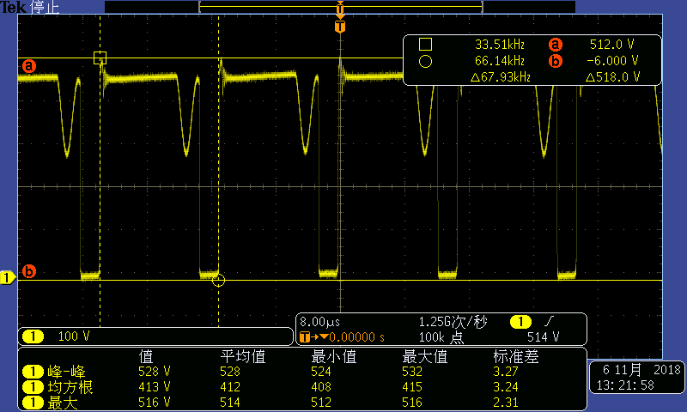
4 波形测试
4.1 MOS管7N60开关波形

输入264V 输出48V 0.35A 频率67.9KHZ，电压518V
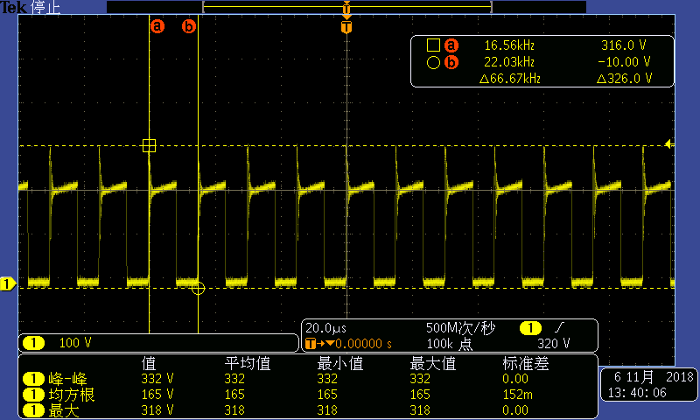

输入90V 输出48V 0.35A 频率66.7KHZ，电压326V
4.2 超快恢SF36开关波形
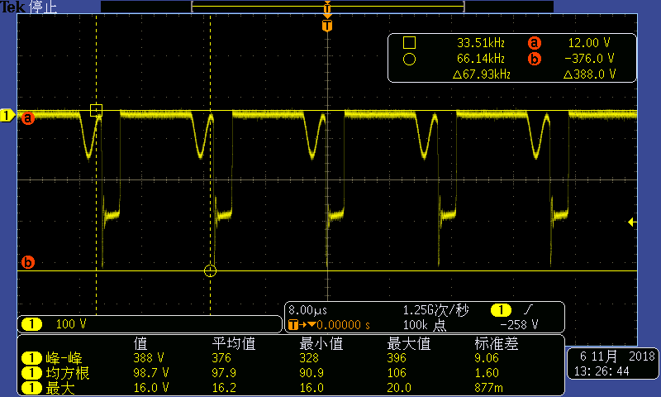

输入264V 输出48V 0.35A 最大电压388V

 | UNISONIC TECHNOLOGIES CO., LTD
 | www.unisonic.com.tw

EMI
20W LED恒流驱动调光调色IC UL22G
5 驱动电源板EMC测试
(Test @Vin=230Vac/50Hz, 满载)
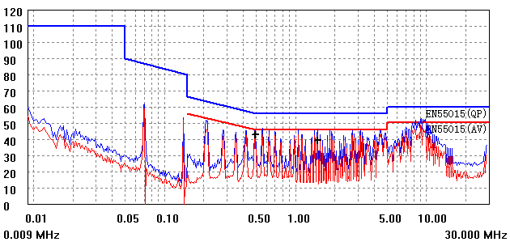
5.1 传导L

5.2 传导N
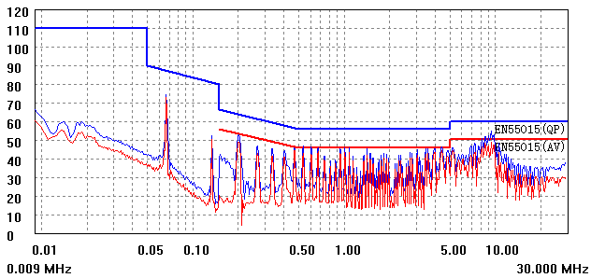

5.3 辐射
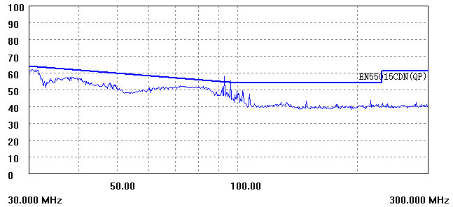

 | UNISONIC TECHNOLOGIES CO., LTD
 | www.unisonic.com.tw

